Plan-1.0.3 (Detail)
credit : |  | www.Facebook.com/ChillJourney
2014-04-09 | Day1 | Bangkok - Tokyo | JPY | THB | Detail | Ref
 | 9:57:00 | Depart from BKK flight MU9842 (BANGKOK-SHANGHAI) |  | 16,215
 | 14:47:00 | Arrived to shanghai(PVG) and transit for 2 hr. 30 m. ( GMT+8 ) |  | 0
 | 17:17:00 | Depart from flight MU271 (SHANGHAI-TOKYO) |  | 0
 | 21:02:00 | Arrived Tokyo terminal 2 ( GMT+9) , clear immigration and retrive baggage |  | 0
 | 22:00:00 | Take Keisie express bus to Tokyo station | 900 | 288 | 21:40 or 22:00
 | 21:00:00 | Sleep @ Tokyo | 0 | 1,000
2014-04-10 | Day2 | Tokyo | JPY | THB | Sakura days ( yamanote line ) | http://pantip.com/topic/30307600
 | 7:32:00 | Take Rail to "Shibuya" then "Hanzomon" | 480 | 154
 | 8:43:00 | Chidorigafuchi | 0 | 0 | 5 min walk from Tokyo Metro Kudanshita St. or Hanzomon Station
 |  | Yasukuni Shrine
 |  | ---Lunch---
 | 13:00:00 | Sensoji Temple , Asakusa(TOBU/SUBWAY) , Take subway 30 min | 230 | 74 | วัดเซ็นโซจิ หรือ วัดอาซากุสะ วัดที่มีงานวัดกันทุกวัน ถ่ายรูปกับโคมแดงยักษ์ ใหญ่ที่สุดในโลก และขอพรจาก พระโพธิสัตว์พันมือทองคำ ที่อยู่ภายในวัด และยังเป็นที่ขายสินค้าญี่ปุ่นที่น่ารักมากมาย
 |  | Change JR Pass voucher to real pass |  | 8,567
 |  |  | 200 | 64 | เปลี่ยนเป็น JR Pass สังเกตจาก เครื่องหมาย "หน้าต่างสีเขียว (Midori no Madoguchi)" ที่มีอยู่ตามสถานีรถไฟใหญ่ๆ ในเครือของเจอาร์ทั่ญี่ปุ่น | https://www.his-bkk.com/th/japan_rail_pass.php
 | 18:00:00 | Tokyo metropolitan government | 0 | 0 | tokyo metropolitan government ครับ อยู่ไม่ห่างจากสวนมาก เดินจากสวนขึ้นมาถ่ายตอนเย็นๆ ค่ำๆได้พอดีเลย ที่สำคัญ ฟรี!!! ตึกมันมีสองด้านนะครับ เลือกขึ้นให้ถูกฝั่ง เพราะเวลาเปิดปิดไม่เหมือนกัน | http://www.metro.tokyo.jp/ENGLISH/TMG/observat.htm
 | 19:30:00 | Dinner
 | 21:00:00 | Sleep @ Tokyo | 0 | 1,000
2014-04-11 | Day3 | Tokyo - Osaka all days ( JR1 ) | JPY | THB
 | 7:23:00 | 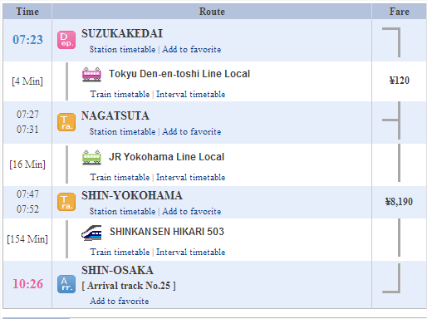 | 120 | 38 | 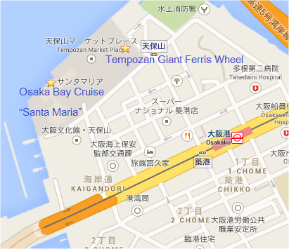
 | 10:26:00 | Arrived Shin-Osaka buy Osaka 2 days pass at Vistor's Information | 3,000 | 960 |  | https://www.osaka-info.jp/osp/en/free/free.html
 | 11:00:00 | Deposit backpack @ hotel and lunch | 0 | 0
 | 12:00:00 | To Osakajoken station , Osaka castel | 0 | 0 | 15 - 20 min. walk from JR Morinomiya & Osakajokoen Sta. (exit No.1 and 3) , Tanimachi 4-chome Sta. of Subway Tanimachi Line
 | 15:00:00 | To Osakako station ( exit 1 ), Cruise ship Santa maria | 0 | 0 | 10 min walk northwest from subway chuo line osakako st. exit#1 11am to 4PM departs every hour
 | 16:30:00 | (Optional) Tempozan Giant Ferris Wheel | 0 | 0 | 5 win walk north from subway Chuo Line Osakako st. exit#1
 | 18:00:00 | To Osaka station , Floating Garden (Umeda Sky Building) close 10:30 PM | 0 | 0 | 10 min walk northwest from Hankyu&Subway Midosuji line Umeda st.
 | 20:00:00 | To Namba st. , Tombori River Cruise | 0 | 0 | 5 min walk northeast from Namba st. ( every 1/2 hr. 1-9PM )
 | 20:30:00 | Dotonbori ( Nippombashi station ) | 0 | 0
 | 22:00:00 | 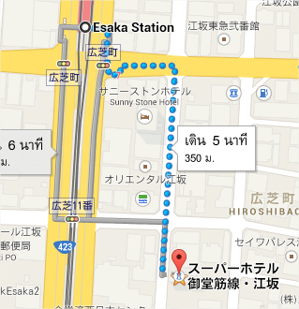 Sleep @ Osaka ( ESAKA st. ) | 4,607 | 1,474 | 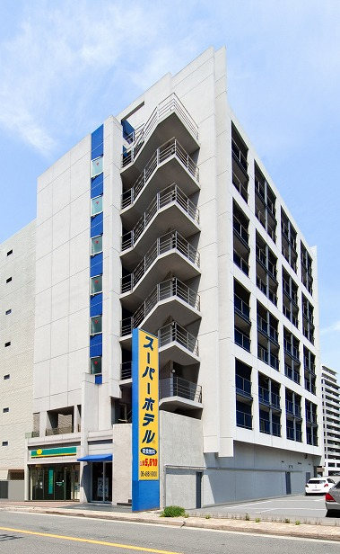
2014-04-12 | Day4 | Osaka - Kyoto - Osaka ( JR2 ) | JPY | THB |  | http://www.deeryarch.me/%E0%B9%80%E0%B8%97%E0%B8%B5%E0%B9%88%E0%B8%A2%E0%B8%A7%E0%B8%8D%E0%B8%B5%E0%B9%88%E0%B8%9B%E0%B8%B8%E0%B9%88%E0%B8%99/arashiyama-kyoto/
 | 7:52:00 | Depart from Osaka to kyoto | 0 | 0 | ใช้ Osaka pass + JR pass ไม่เสียค่ารถไฟ
 |  | 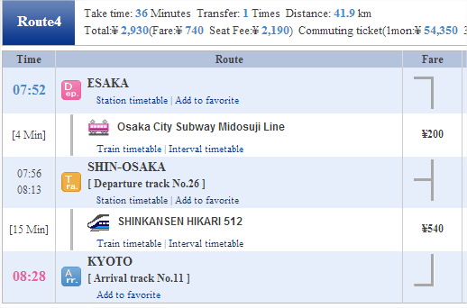 | 0 | 0 | ลงที่สถานี Kyoto แวะซื้อ Kyoto Tourist 1-Day Pass ที่ Kyoto Tourist Information Center
 |  | Buy 1-day ticket kyoto bus | 500 | 160
 |  | Take JR to Saga-Arashiyama station | 0 | 0 | นั่ง JR San-In Line [17 Min] ลงที่ Saga-Arashiyama เดินออกจากสถานีจะเจอป้าย ให้เลี้ยวซ้ายเดินไปสักพักจะถึงสถานี romantic train
 | 9:00:00 | Romantic Train Sagano | 600 | 192 | around 30 min
 | 9:30:00 | Sagano ( bamboo groove ) | 0 | 0 | รถไฟมาสุดสายที่ Torokko Saga ใช้เวลาเดินทางท่องเที่ยวประมาณ 30 นาที
 | 10:30:00 | 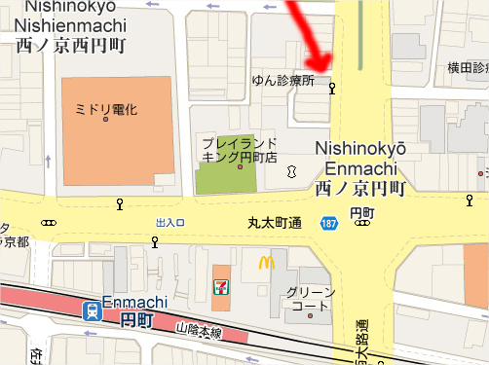 Walk to JR Saga-Arajima st. , Take rail to JR Enmachi st. | 0 | 0 | ออกจากสถานี JR Enmachi Station แล้วให้ข้ามถนนแล้วเดินเลี้ยวขวาตรงไป พอเจอทางแยกให้เดินเลี้ยวซ้าย จะเจอกับป้ายรถเมล์ Nishinokyo Emmachi ที่จะขึ้นไปวัดทอง ให้เดินไปรอตรงนั้น จากนั้น รอรถเมล์สาย 204/205 ไปวัดทอง ลงที่ป้าย Kinkakuji
 | 14:00:00 | Take bus No.204 /205 from Emmachi to Kinkakuji temple (วัดทอง) | 600 | 192
 |  | Take bus to "Kiyomizu-michi" bus stop , Kiyomizu-dera Temple | 300 | 96 | นั่งรถเมล์สาย 205 สายเดียวถึง / รถเมลล์ สาย 12 ลงที่ป้าย Gion แล้วนั่งสาย 100 ต่อไปอีก 2 ป้าย
 |  |  |  |  | Or take bus to Emmachi st. > Kyoto st. and bus No. 100,206
 |  | Take bus No. 100/206 from Kiyomizu-dera to Kyoto station | 0 | 0 | bus number 100 or 206
 | 18:16:00 | Take rail from kyoto st. to Shin-Osaka then Namba st. | 0 | 0
 | 19:04:00 | Arrived dontonburi , Namba subway st. (exit No. 14 ) | 0 | 0 | หรือไปเที่ยวห้างรอบ Osaka station ใกล้กับ heep five ด้วย
 | 22:00:00 | (Optional) Heep five wheel | 0 | 0 | 5 min walk north from subway Tanimachi line higashi-Umeda st. 3 min walk east from Hankyu line umeda sta.
 | 23:30:00 | Sleep @ Osaka ( ESAKA st. ) | 4,607 | 1,474 | RYa03iy40g / RYa03iy4sd
2014-04-13 | Day5 | Osaka - Takayama ( JR3 ) | JPY | THB
 | 9:16:00 | Depart from Shin-Osaka to takayama |  | 0 | Breakfast @ hotel
 |  | 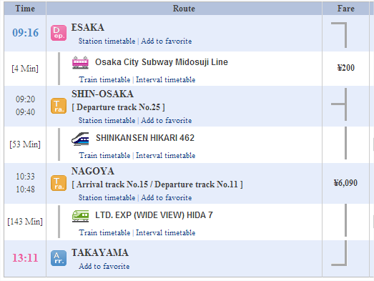 | 200 | 64 | 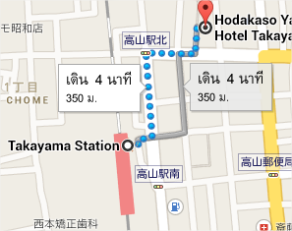
 | 13:11:00 | Arrived takayama , deposit bag@hotel |  | 0
 |  | Sight seeing takayama oldtown |  | 0 | สะพานแดง Nakabashi , เขตเมืองเก่า ( เมืองเล็กๆเดินได้ทั่ว ) | http://travelbymyself.com/node/116
 | 18:00:00 | Dinner |  | 0 | หาร้านเนื้อ hida กิน
 | 21:00:00 | Sleep @ Hotel Hodakaso Yamano Iori | 3,000 | 960
2014-04-14 | Day6 | Takayama - Shirakawago - Tokyo ( JR4) | JPY | THB
 | 7:00:00 | Morning market
 |  | Brakefast and sightseeing ( festival )
 | 10:40:00 | Shutter bus to shirakawa-go | 2,000 | 640 | Depart from Hotakaso Yamanoiori, Takayama City
 | 15:00:00 | Arrived takayama station |  | 0
 |  | enjoy festival , retrive bag from hotel
 | 16:44:00 | Depart from Takayama station > back to tokyo |  | 0
 |  | Sleep @ Tokyo | 0 | 1,000
2014-04-15 | Day7 | Tokyo ( JR5 ) | JPY | THB
 |  | Tokyo main station
 |  | Imperial palace | 0 | 0
 |  | Ameyoko | 0 | 0
 |  | ---Lunch---
 |  | Shibuya |  |  | มี JR ไป Harajuku ได้
 |  | "Tokyo tower" (AKABANEBASHI st. ) | 0 | 0 | Onarimon Station on the Mita Subway Line and Akabanebashi Station on the Oedo Subway Line
 |  | Roppongi ( Optional ) | 1,500 | 480 | Roppongi Hills is about a five minute walk from the Hibiya Line platform of Roppongi Station and a ten minute walk from the Oedo Line platform of Roppongi Station.
 |  | Sleep @ Tokyo | 0 | 1,000
2014-04-16 | Day8 | Tokyo - Hakone - Kawaguchiko ( JR6 ) | JPY | THB |  | http://goo.gl/rSAZJs
 | 7:10:00 | นั่งรถไฟไปสถานี Odawara | 120 | 38 | 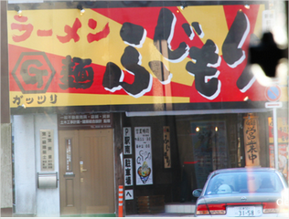 เดินทางต่อรถไฟสายภูเขา ฮาโกเน่-โทซาน รถกระเช้าและรถราง สู่ โอวาคุดานิ บ่อร้อนร้อนบนภูเขาสูง ใกล้ภูเขาไฟฟูจิ ชิมไข่ดำโอวาคุดานิ ที่เกิดจาการต้มไข่ ในบ่อน้ำแร่ที่มี กำมะถัน ต้มจนกระทั่งเปลือกไข่กลายเป็นสีดำสนิท แล้วจากนั้นลงจากยอดเขาด้วยรถกระเช้า สู่ ทะเลสาบอาชิ และ ล่องเรือโจรสลัด ข้ามทะเลสาบอาชิ ซึ่งเป็นอีกจุดหนึ่งซึ่งสามารถมองเห็นภูเขาไฟฟูจิได้เป็นอย่างดี หลังจากนั้นกลับมาที่ สถานีโอดาวาระ
 | 8:01:00 | Arrived Odawara station then buy hakone pass | 3,900 | 1,248
 |  | Odakyu Railways to Hakone-YUMOTO st. | 0 | 0
 |  | Tozan train to GORA st. ( Fuji mt. view point here ) | 0 | 0
 |  | Cable Car to Sounzan st. | 0 | 0
 |  | Hagone Ropeway to Owakudani st. , buy black eggs | 500 | 160
 |  | Ropeway to "Togendai" St. , take ship around arshi lake | 0 | 0
 |  | Take bus from "Togendai" to JR Gotemba station | 0 | 0 | ร้าน "ฟูจิโมริ" อยู่ ที่ gotemba นี่แหละอร่อยและให้เยอะมาก
 | 15:55:00 | Take bus from Gotemba to Kawaguchiko | 1,500 | 480 | รอบ 14:55 ( express bus ) / 15:50 / 16:30 / 16:55
 | 17:20:00 | Arrived kawaguchiko station , check-in | 0 | 0
 |  | Sleep @ Kawaguchiko Station inn | 3,667 | 1,173
2014-04-17 | Day9 | Kawaguchiko - Yokohama - Tokyo ( JR7 ) | JPY | THB |  | http://goo.gl/Ov6jLN
 | 8:00:00 | Take retro bus 1 day pass around kawaguchiko lake | 1,000 | 320
 | 13:00:00 | Chureito Pagoda | 290 | 93 | Chureito Pagoda นั่งรถไฟจาก Kawaguchiko Station ไป 4 สถานี ลงที่สถานี Shimoyoshida Fujikyu Railway ใช้เวลาประมาณ 15 นาทีครับ | http://www.oknation.net/blog/print.php?id=829583
 | 15:50:00 | Take rail from Shimoyoshida st. to Yokohama bay |  | 0
 |  | 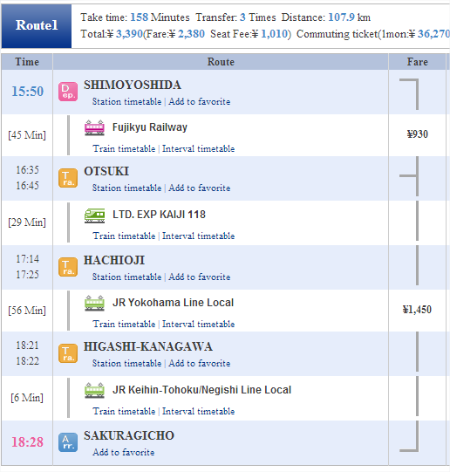 | 930 | 298 | ค่าขึ้น Landmark Tower ชั้น 69 , 1000 Y มีถึง 21:00
 | 18:28:00 | Arrived Yokohama bay , sightseeing & dinner |  | 0
 |  | Sleep @ Tokyo | 0 | 1,000
2014-04-18 | Day10 | Tokyo - Bangkok | JPY | THB
 | 9:23:00 | Arrived Mitsukoshimae st. , Shopping@Tokyo st. ,Take Keisie express bus | 900 | 288
 | 11:00:00 | Arrived to NRT airport |  | 0 | ดูเครื่องบินขึ้นลงได้
 | 13:57:00 | Depart from tokyo flight MU524 TOKYO-SHANGHAI ( GMT+9 ) |  | 0
 | 16:22:00 | Arrived to shanghai (PVG) and transit for 2 hr. 15 m ( GMT+8 ) |  | 0
 | 18:37:00 | Depart from Shanghai Flight MU9853 |  | 0
 | 22:02:00 | Arrived to Bangkok ( GMT+7 ) |  | 0
 |  |  |  | 41,190

map
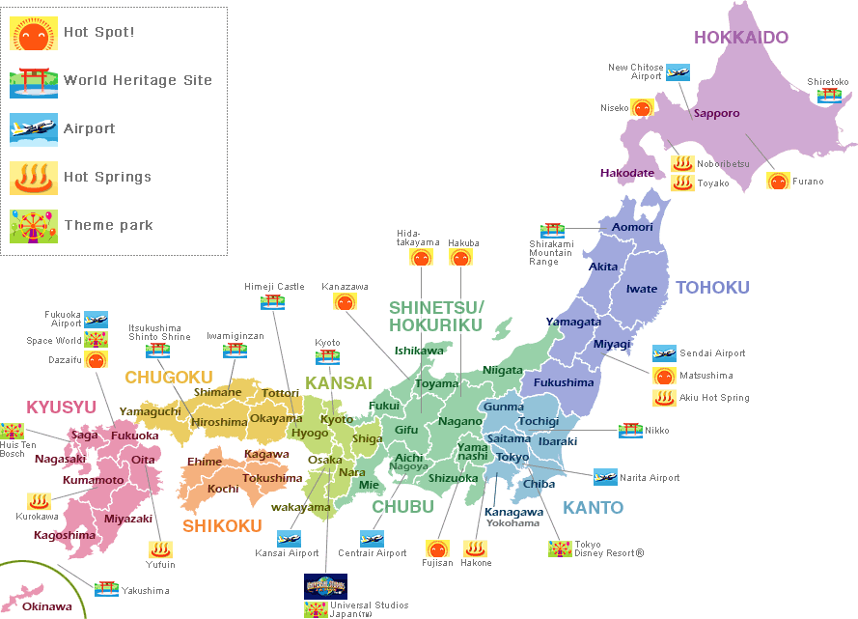

 | Province
North | Tochigi | Niko

South | kyoto
 | Osaka
 | Nara
 | Gifu | takayama | shirakaesogo

Center | Tokyo | Shinjuku | TOKYO TOWER | IMPERIAL PALACE | harajuku
 | Yamanashi | Kawaguchiko ( ฟูจิ )
 | Kanagawa | Yokohama | hakone

